Índice
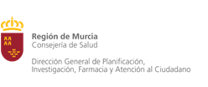

POBLACIÓN SEGÚN ZONAS DE SALUD, EDAD Y SEXO SEGÚN PADRÓN DE HABITANTES 2020
REGIÓN DE MURCIA

Notas Metodológicas

Padrón 2020, Ambos Sexos

Padrón 2020, Hombres

Padrón 2020, Mujeres

